Hoja1
Como equipo de aseguramiento de calidad (QA) encargado de las pruebas en el aplicativo Ghost utilizando las herramientas Cypress y Kraken, hemos integrado tres estrategias de prueba clave para garantizar una cobertura exhaustiva y efectiva del software. Aquí se describe cómo cada estrategia se ha incorporado en nuestro proceso de pruebas: Pool de datos a-priori: Hemos diseñado un conjunto de datos anticipados basados en nuestro conocimiento previo y las especificaciones del sistema Ghost. Esta estrategia se emplea en pruebas como la creación y modificación de tags y posts, donde la consistencia y la validez de los datos son cruciales. Al utilizar datos a-priori, aseguramos que las funcionalidades clave se prueben con datos representativos y concretos, lo que nos permite verificar el comportamiento esperado del aplicativo en condiciones controladas. Pool de datos (pseudo) aleatorio dinámico: Para complementar el enfoque a-priori, generamos datos de prueba dinámicos y pseudoaleatorios utilizando Cypress. Esto nos permite simular entradas de usuario más diversas y descubrir defectos que podrían no manifestarse con un conjunto de datos estático. Pruebas como la edición de nombres con datos inválidos y la creación de posts con contenido Faker se benefician de esta técnica, ya que nos permite probar los límites y la robustez de las validaciones de campo en Ghost. Escenario aleatorio: Finalmente, hemos incorporado escenarios aleatorios en nuestras pruebas con el objetivo de simular el comportamiento impredecible de un usuario real. Por ejemplo, al crear posts con descripciones de contenido máximo aleatorio, no seguimos un guion predefinido, sino que permitimos que la naturaleza aleatoria de la prueba guíe las acciones. Esta técnica, ejecutada tanto con Cypress como con Kraken, es esencial para identificar problemas que solo surgen durante interacciones inesperadas o secuencias de eventos poco comunes. La combinación de estas estrategias de prueba nos permite

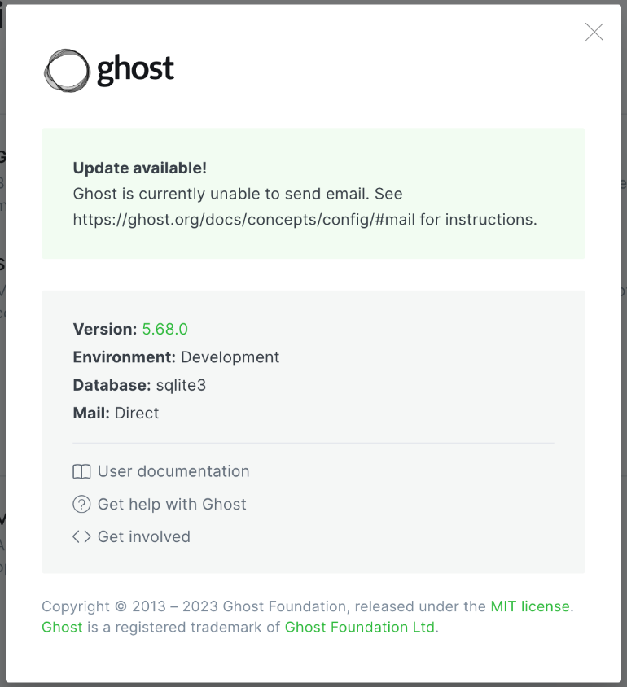

No. Prueba | Aplicativo | Nombre | Priori | Pseudo | Aleatoria
1 | Cypress | Creates a new post with Faker content |  | X
2 | Cypress | Edits an existing post with Faker content |  | X
3 | Cypress | Creates a new tag with Faker content |  | X
4 | Cypress | Edits an existing tag with Faker content |  | X
5 | Cypress | Creates a new draft with Faker content |  | X
6 | Cypress | Edits an existing draft with Faker content |  | X
7 | Cypress | Creates a new post with random content max description |  |  | X
8 | Cypress | Edits an existing post with ramdom content max title |  |  | X
9 | Cypress | Name edition with invalid data |  | X
10 | Cypress | Mail edition with invalid data |  | X
11 | Cypress | Edit title invalid data |  |  | X
12 | Cypress | Creates a new page with Faker content |  | X
13 | Cypress | Edits an existing page with faker content |  | X
14 | Cypress | Creates a new post with invalid data |  |  | X
15 | Cypress | Creates a new tag with invalid data |  |  | X
16 | Kraken | Creacion de un nuevo tag | X
17 | Kraken | Creacion de un nuevo draft | X
18 | Kraken | Cambio de nombre de perfil | X
19 | Kraken | Creacion de un nuevo post | X
20 | Kraken | Creacion de un nuevo miembro | X
21 | Kraken | Modificacion de tag | X
22 | Kraken | Creacion de un nuevo tag | X
23 | Kraken | Cambiar el nombre de l sitio | X
24 | Kraken | Invitar a un nuevo colaborador | X
25 | Kraken | Edicion de un nuevo tag | X
26 | Kraken | Creacion de un nuevo tag interno | X
27 | Kraken | Creacion de un nuevo tag | X
28 | Kraken | Creacion de un nuevo draft | X
29 | Kraken | Creacion de un nuevo post con el boton | X
30 | Kraken | Cambiar el nombre de l sitio | X
31 | Cypress | Crear publicación con lista numerada y no numerada | X
32 | Cypress | Crear publicación con contenido incrustado de SoundCloud | X
33 | Cypress | Crear publicación con tabla utilizando Markdown o HTML | X
34 | Cypress | Crear publicación con contenido incrustado de Instagram | X
35 | Cypress | Crear publicación con citas destacadas | X
36 | Cypress | Crear publicación con contenido incrustado de GitHub Gist | X
37 | Cypress | Crear publicación con contenido incrustado de SlideShare | X
38 | Cypress | Crear publicación con contenido de Twitch | X
39 | Cypress | Crear publicación con contenido incrustado de CodePen | X
40 | Cypress | Crear publicación con contenido de Mixcloud | X
41 | Cypress | Crear publicación con contenido de Pinterest | X
42 | Cypress | Crear publicación con contenido de Reddit | X
43 | Cypress | Crear publicación con contenido de Dropbox | X
44 | Cypress | Crear publicación con contenido de Flickr | X
45 | Cypress | Crear publicación con contenido de Kickstarter | X
46 | Cypress | Crear publicación con contenido de Prezi | X
47 | Cypress | Crear publicación con contenido de Storify | X
48 | Cypress | Crear publicación con contenido de Scribd | X
49 | Cypress | Crear publicación con contenido de Quora | X
50 | Cypress | Crear publicación con contenido de TikTok | X
51 | Cypress | Crear publicación con contenido de DailyMotion | X
52 | Cypress | Crear publicación con contenido de LinkedIn Slideshare | X
53 | Cypress | Crear publicación con contenido de Giphy | X
54 | Cypress | Crear publicación con contenido de TED Talks | X
55 | Cypress | Crear publicación con contenido de Medium | X
56 | Cypress | Crear publicación con contenido de Tumblr | X
57 | Cypress | Crear publicación con contenido de Imgur | X
58 | Cypress | Crear publicación con contenido de Freepik | X
59 | Cypress | Crear publicación con contenido de Pexels | X
60 | Cypress | Crear publicación con contenido de Pixabay | X
61 | Cypress | Cambiar lenguaje | x
62 | Cypress | Creación tag interno aleatorio |  |  | x
63 | Cypress | Creación tag interno con caracteres especiales | x
64 | Cypress | Creación tag con metadata | x
65 | Cypress | Creación tag con metadata que supera el limite maximo de caracteres |  |  | x
66 | Cypress | Crear post con botón | x
67 | Cypress | Crear post con link de youtube | x
68 | Cypress | Crear post con link de youtube invalido | x
69 | Cypress | Crear post con markdown invalido | x
70 | Cypress | Crear post con HTML | x
71 | Cypress | Crear post con link de X | x
72 | Cypress | Crear post con link de X invalido | x
73 | Cypress | Crear post con link de vimeo | x
74 | Cypress | Crear post con link de vimeo invalido | x
75 | Cypress | Crear post con bookmark | x
76 | Cypress | Crear post con bookmark invalido | x
77 | Cypress | Crear post con bookmark vacio | x
78 | Cypress | Crear post con spotify | x
79 | Cypress | Crear post con spotify invalido | x
80 | Cypress | Crear post con spotify vacio | x
81 | Cypress | Cambiar lenguaje con palabra aleatorio |  |  | x
82 | Cypress | Cambiar lenguaje con caracteres especiales |  |  | x
83 | Cypress | Creación tag con metadata de caracteres especiales |  |  | x
84 | Cypress | Crear post con botón con craracteres especiales |  |  | x
85 | Cypress | Creates a new post with Faker content |  | X
86 | Cypress | Edits an existing post with Faker content |  | X
87 | Cypress | Creates a new tag with Faker content |  | X
88 | Cypress | Edits an existing tag with Faker content |  | X
89 | Cypress | Creates a new draft with Faker content |  | X
90 | Cypress | Creates a new tag with Faker content |  | X
91 | Kraken | Login correcto | X
92 | Kraken | Creación de nuevo miembro | X
93 | Kraken | Creación de nuevo miembro aleatorio |  |  | X
94 | Kraken | Dark mode | X
95 | Kraken | Create tag | X
96 | Kraken | Usuario incorrecto aleatorio |  | X
97 | Kraken | Edit Tag | X
98 | Kraken | Change tittle description site | X
99 | Kraken | Invite people staff | X
100 | Kraken | Revoke invitation staff | X
101 | Kraken | Crear integraciones | X
102 | Kraken | Edit tag pseudo |  | X
103 | Kraken | Create tag random |  |  | X
104 | Kraken | Integration random |  |  | X
105 | Kraken | Login random |  |  | X
106 | Kraken | Login incomplete pseudo |  | X
107 | Kraken | New post aleatorio frontera |  |  | X
108 | Kraken | Create tag clean frontera |  | X
109 | Kraken | List setting available |  | X
110 | Kraken | New Post random |  |  | X
111 | Kraken | Change time zone | X
112 | Kraken | Edit tag random |  |  | X
113 | Kraken | Change tittle site random |  |  | X
114 | Kraken | Edit post random |  |  | X
115 | Kraken | Invite staff random |  |  | X
116 | Kraken | Dark mode random |  |  | X
117 | Kraken | Setting speudo |  | X
118 | Kraken | New post aleatorio robustez |  | X
119 | Kraken | Login incorrecto frontera |  | X
120 | Kraken | Exceso intentos Login incorrectos |  | X

